BOW TIE
 | FORMATO DE BOW TIE |  |  | U.E.A. CAROLINA I CERRO CORONA
 |  |  |  | Código: SSYMA-P03.14-F01
 |  |  |  | Versión: 02
 |  |  |  | Fecha de aprob.: 09/12/2021
IDENTIFICACIÓN DE PELIGROS Y EVALUACIÓN DE RIESGOS (IPER)
IDENTIFICACIÓN DE PELIGROS Y EVALUACIÓN DE RIESGOS (IPER)
EVENTO CRITICO
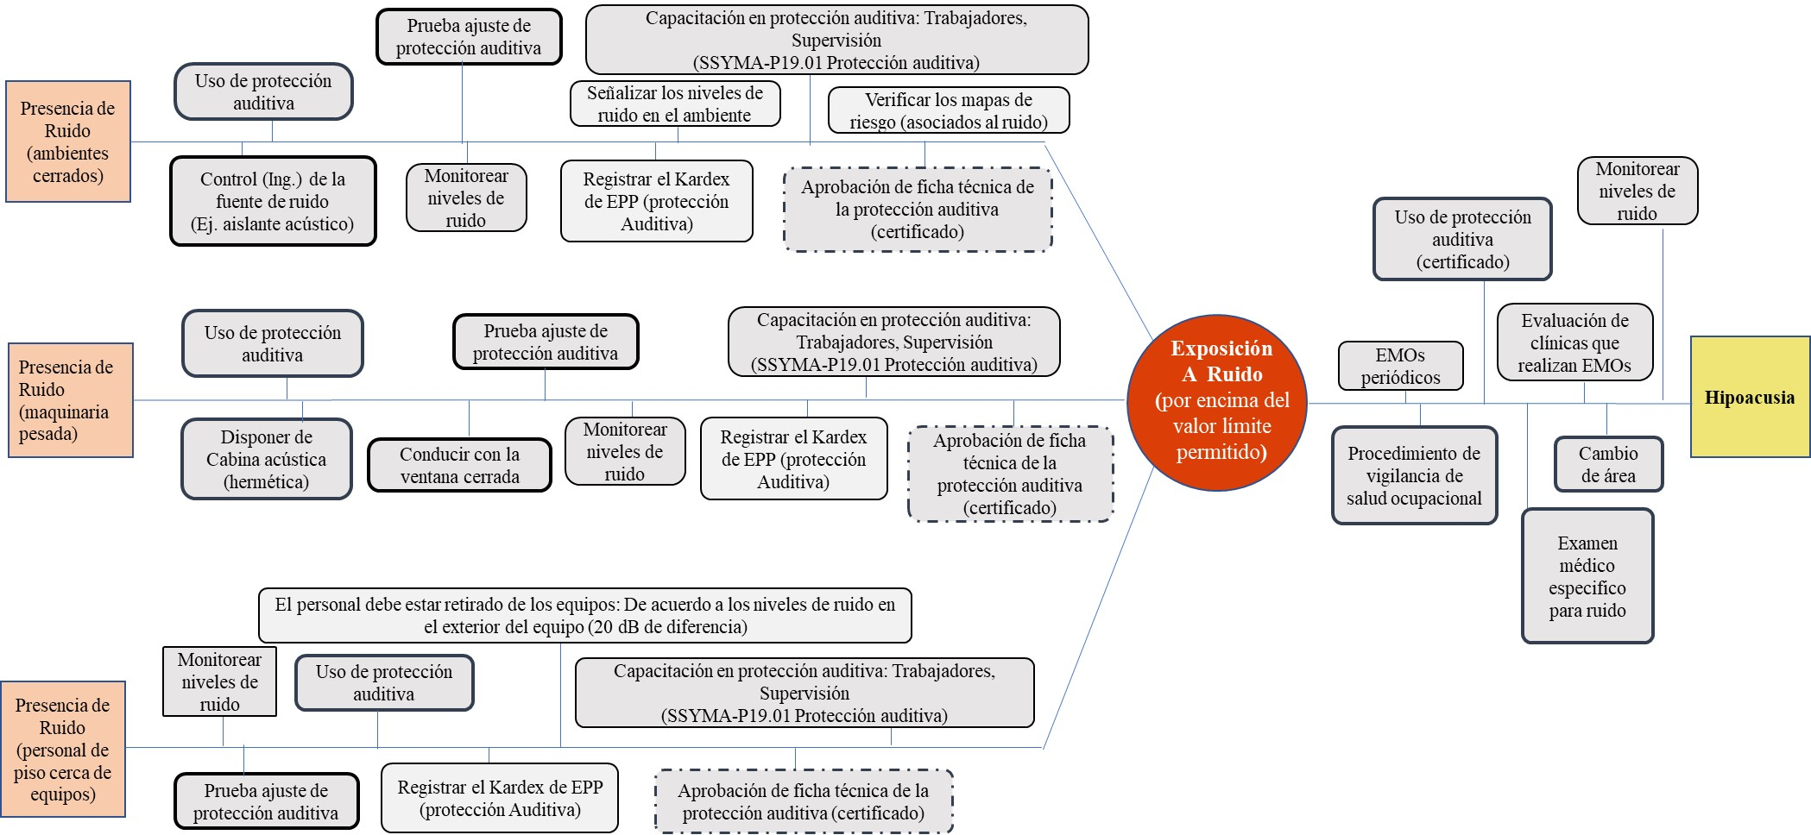

 |  | ELABORADO POR | APROBADO POR
 |  | Jorge Carpio Valencia
 |  |  | VP Operaciones
 |  | Fecha: | Fecha:

